Szenario 3 (2)
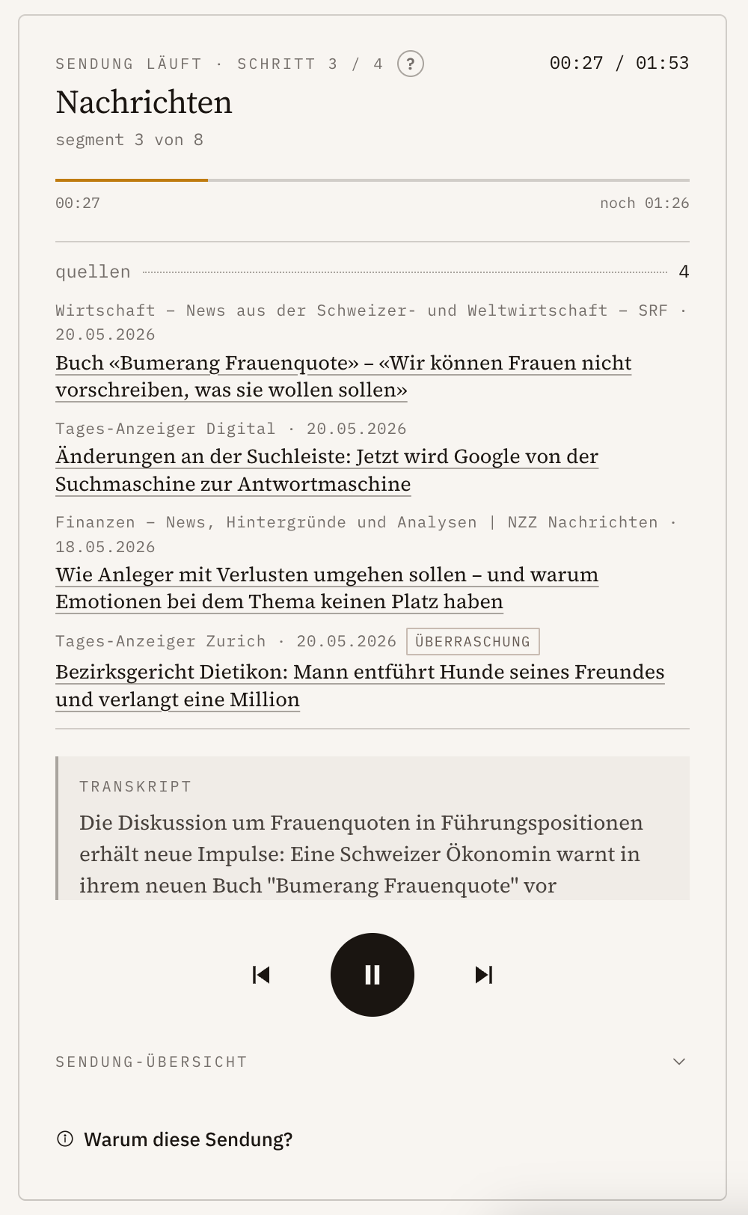
Szenario 3 – Kartensammlung verwalten
▸ Kontext (wird der Testperson schriftlich übergeben)
Du möchtest für ein neues Modul eine eigene Sammlung anlegen und hast ausserdem bemerkt, dass eine Sammlung doppelt vorhanden ist und gelöscht werden soll.

▸ Aufgabe 3a
Lege eine neue Sammlung für ein Modul deiner Wahl an.
Erfolg | Ja |  | Nein
1 | Chrome
2 | Gab es unerwartete oder unklare Elemente (Buttons, Texte, …)?
3 | Wurden Schritte übersprungen oder wiederholt?
Kurzfragen nach Aufgabe 3a (Folie 35)
› | Was hat dir gut gefallen? Was weniger? | Gut zu finden, nicht kompliziert, gutes design
› | Hattest du Probleme oder Schwierigkeiten? Wenn ja, welche? | Nein
› | Hast du etwas vermisst? | Nein
› | War der Prozess so, wie du ihn erwartet hast? | Ja

▸ Aufgabe 3b
Entferne eine Karte, die doppelt erfasst wurde.
Erfolg | Ja
# | Beobachtung (Was passierte?) | Zitat / O-Ton Testperson | Anmerkung Testleiter:in
1 | Hatte die Testperson Schwierigkeiten? Wenn ja, welche?
2 | Gab es unerwartete oder unklare Elemente (Buttons, Texte, …)?
3 | Wurden Schritte übersprungen oder wiederholt?
Kurzfragen nach Aufgabe 3b (Folie 35)
› | Was hat dir gut gefallen? Was weniger? | Dass nochmal explizit nachgefragt wird ob diese Karte gelöscht werden soll oder nicht, so dass man nicht ausversehen eine löscht
› | Hattest du Probleme oder Schwierigkeiten? Wenn ja, welche? | Nein
› | Hast du etwas vermisst? | Nein
› | War der Prozess so, wie du ihn erwartet hast? | Ja

